상품제안서
메가폰 블루트스 스피커(무선충전LED무드등)-[인쇄무료] | 상품코드: F24932

 |  |  |  |  |  |  | 02-412-0044 | www.easy1.co.kr
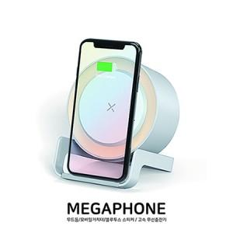

【상세/제작정보】

【인쇄/포장옵션】 | 레이저, 풀칼라 / 포장지포장

【공급단가】 | 수량 | 100~ | 300~ | 500~ | 1,000~ | 3,000~
*VAT별도 | 단가 | 18,960원 | 18,520원 | 18,220원 | 17,780원 | 17,480원

【상품 URL】 | https://dev.easy1.co.kr:443/src/goods_detail.php?gdno=24932

